Abril-Junio 2023

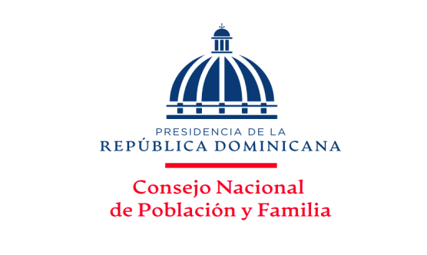
MINISTERIO DE SALUD PÚBLICA
Consejo Nacional de Población y Familia
Capacitaciones y Jornadas por solicitudes atendidas, ejecutadas y temas impartidos,
según los Productos, correspondientes al Trimestre Abril-Junio, Año 2023

PRODUCTOS | SOLICITUDES ACEPTADAS | TIPOLOGIA | UNIDAD DE MEDIDA | SOLICITUDES NO ACEPTADAS | SOLICITUDES ANULADAS | SOLICITUDES ATENDIDAS | RESPUESTAS ENTREGADAS | TOTAL DE TEMAS IMPARTIDOS | %
7329 - Personas capacitadas y sensibilizadas en provincias en condiciones de pobreza sobre prevención y orientación en salud sexual reproductiva. | 9 | Capital Humano | Porcentaje de personas capacitadas | - | 1 | 8 | 8 | 8 | 23.53%
7330 - Hombres y Mujeres sensibilizados mediante jornadas de capacitacion para contribuir con la disminucion de la violencia intrafamiliar,equidad e igualdad de género. | 13 | Capital Humano | Números de jornadas realizadas | - | - | 13 | 13 | 13 | 38.24%
7331 - Personas reciben talleres de capacitación para promover los valores mediante orientación y Educación. | 14 | Capital Humano | Porcentaje de personas capacitadas | - | 1 | 13 | 13 | 13 | 38.24%
TOTAL DE CAPACITACIONES | 36 | N/A | N/A | 0 | 2 | 34 | 34 | 34 | 100.00%

___________________________________
Elaborado por:
Licda. Altagracia Díaz Piña
Encargada División Salud Sexual y Reproductiva

RESUMEN
TOTAL DE SOLICITUDES RECIBIDAS | 36
 |  |  |  | Elaborado por:
TOTAL DE RESPUESTAS ENTREGADAS | 34 |  |  | Licda. Altagracia Milagros Díaz Piña
 |  |  |  | Encargada Interina División de Salud
PRODUCCIÓN TOTAL | 70 | Capacitaciones |  | Sexual y Reproductiva

CANTIDAD DE SOLICITUDES RECIBIDAS Y ENTREGADAS
 | SOLICITUDES
7329.- Salud Sexual y Reproductiva | 9
7330.- Violencia Intrafamiliar y de Género | 13
7331.- Valores en la Familia | 14
PORCENTAJE DE SOLICITUDES RECIBIDAS Y EJECUTADAS

 |  |  |  |  |  |  |  |  |  | PRODUCTOS | SOLICITUDES
 |  |  |  |  |  |  |  |  |  | 7329.- Salud Sexual y Reproductiva | 9 | 25
 |  |  |  |  |  |  |  |  |  | 7330.- Violencia Intrafamiliar y de Género | 13 | 36
 |  |  |  |  |  |  |  |  |  | 7331.- Valores en la Familia | 14 | 39
 |  |  |  |  |  |  |  |  |  |  |  | 0
 |  |  |  |  |  |  |  |  |  |  | 36 | 100

 |  |  |  |  |  |  |  |  |  |  | PRODUCTOS | SOLICITUDES
 |  |  |  |  |  |  |  |  |  |  | 7329.- Salud Sexual y Reproductiva | 23.53%
 |  |  |  |  |  |  |  |  |  |  | 7330.- Violencia Intrafamiliar y de Género | 38.24%
 |  |  |  |  |  |  |  |  |  |  | 7331.- Valores en la Familia | 38.24%

